ordersheet
模型用塗料の調色や、かき混ぜなどに便利なミキシングスティックが登場！

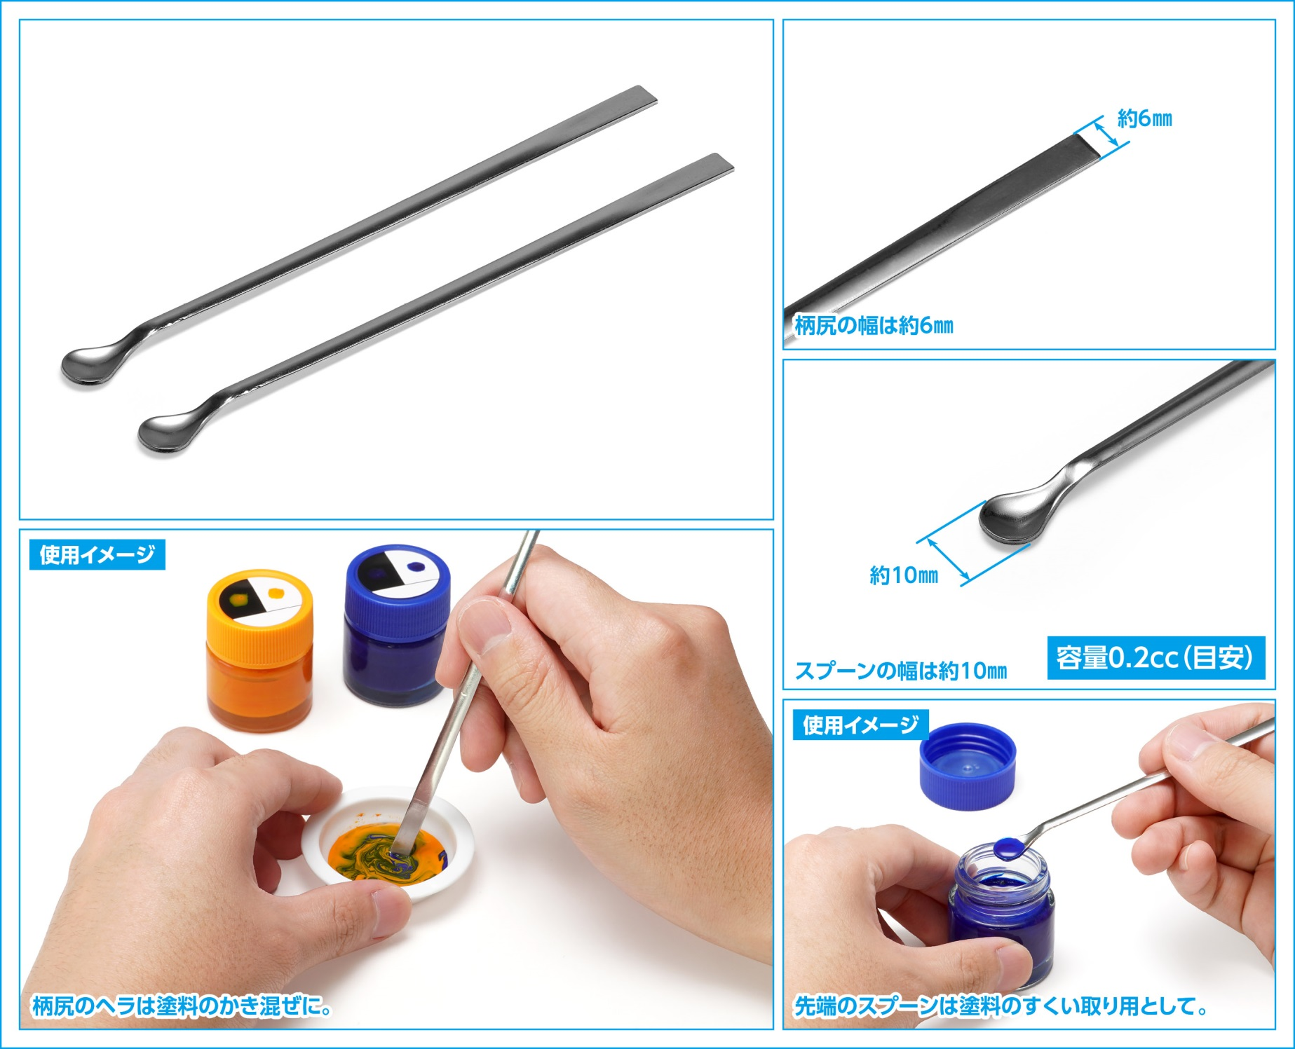

●製品カテゴリー：ホビーツール ●パッケージ仕様：ヘッダー付きOPP袋＋台紙 ●製品素材：ステンレス ●本体サイズ（全長×全幅）：約140×10（mm） ●製品説明：模型用塗料の調色や、かき混ぜなどに便利なミキシングスティック。先端のスプーンは塗料のすくい取り用として。 柄尻のヘラで塗料のかき混ぜやパテの盛りつけなどが行えます。柄の中央部は、かき混ぜ作業時に保持しやすい幅広の板状タイプ。高品質なステンレス製。錆びにくく使用後のお手入れも簡単です。

ＪＡＮコード |  | 当社製品コード | 製品名 |  |  | 製品本体価格 | 入数 | ご注文数
4943209-382484 |  | HT-248 | ペイントミキシングスティック （2本組） |  |  | ¥550 | 12
(税別）
受注締め切り |  |  |  | 問屋様納品予定
※お取引先問屋様へお尋ねください。 |  |  |  | 8月21日より順次
 |  |  |  |  |  |  |  |  | 個 | set
 | 貴店名 |  |  |  | お取り引き問屋様名

 | ※こちらの商品のご注文はお取引問屋様へご注文ください。

